Sheet1
主成分权重结果
名称 | 方差解释率(%) | 累积方差解释率(%) | 权重(%)
主成分1 | 0.278 | 27.763 | 36.075
主成分2 | 0.131 | 40.828 | 16.978
主成分3 | 0.105 | 51.342 | 13.662
主成分4 | 0.097 | 61.077 | 12.65
主成分5 | 0.086 | 69.701 | 11.206
主成分6 | 0.073 | 76.958 | 9.43

成分矩阵表
名称 | 成分
 | 成分1 | 成分2 | 成分3 | 成分4 | 成分5 | 成分6
1winner得分 | 0.224 | 0.194 | -0.206 | 0.196 | -0.128 | 0.495
1非受迫失分 | -0.122 | 0.449 | 0.327 | 0.001 | -0.001 | -0.145
1网前得分 | 0.145 | 0.095 | 0.05 | -0.574 | -0.399 | 0.55
1近3球得分 | 0.289 | -0.076 | 0.113 | -0.042 | 0.042 | -0.166
1总体分差 | 0.245 | -0.032 | 0.131 | -0.059 | 0.051 | -0.341
1关键分 | 0.154 | -0.187 | 0.326 | 0.139 | -0.061 | -0.122
1关键局 | 0.107 | -0.05 | 0.024 | -0.244 | 0.894 | 0.25
1破发点 | 0.061 | -0.261 | 0.531 | 0.341 | -0.147 | 0.245
1ACE | 0.155 | 0.252 | -0.309 | 0.568 | 0.078 | 0.102
1双误 | -0.049 | 0.409 | 0.445 | 0.078 | 0.184 | 0.258
1发球成功数 | 0.181 | 0.323 | -0.009 | -0.189 | -0.1 | -0.572

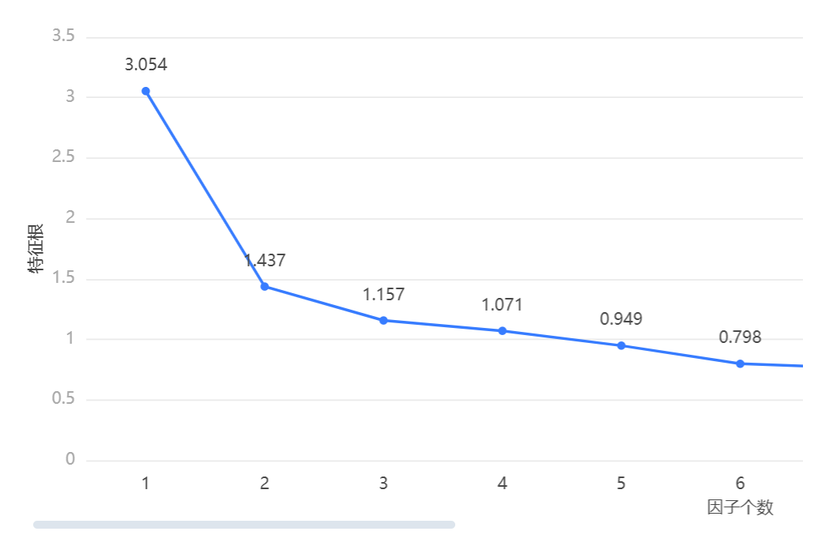

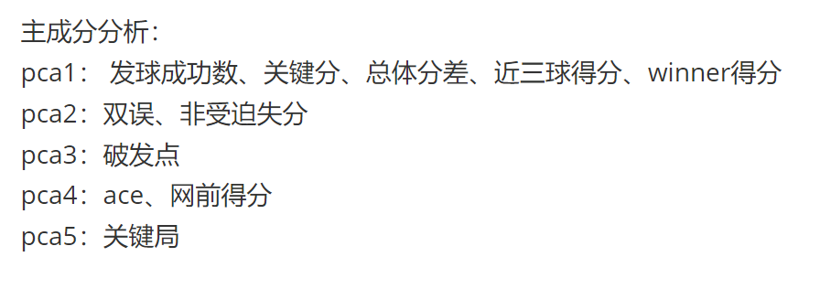
 | 总方差解释
 | 成分 | 特征根
 |  | 特征根 | 方差解释率(%) | 累积方差解释率(%)
 | 1 | 3.054 | 27.763 | 27.763
 | 2 | 1.437 | 13.066 | 40.828
 | 3 | 1.157 | 10.514 | 51.342
 | 4 | 1.071 | 9.735 | 61.077
 | 5 | 0.949 | 8.624 | 69.701
 | 6 | 0.798 | 7.257 | 76.958
 | 7 | 0.763 | 6.937 | 83.895
 | 8 | 0.71 | 6.459 | 90.354
 | 9 | 0.49 | 4.452 | 94.806
 | 10 | 0.355 | 3.226 | 98.032
 | 11 | 0.216 | 1.968 | 100

 | KMO检验和Bartlett的检验
 | KMO值 |  |  | 0.669
 | Bartlett球形度检验 |  | 近似卡方 | 36078.768
 |  |  | df | 55
 |  |  | P | 0.000***
 | 注：***、**、*分别代表1%、5%、10%的显著性水平

